HTML
問1 |  | HTML
① | 下記のようなWEBサイトをHTMLと、CSSを利用して作ってください。
 | ファイル名は指定されたものを使用してください。
 | タグも指定がある場合は、それに従ってください。それ以外は自由とします。

 | ◆ファイル名 ： SamplePage.html

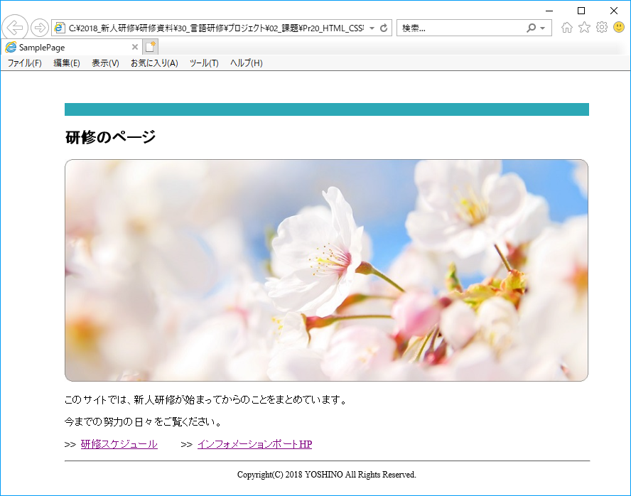

【タイトル】
タグ：title

【画像】
タグ：img
【見出し】
タグ：h

【段落】
タグ：p

【リンク】
タグ：a

 | ◆ファイル名 ： SampleTablePage.html

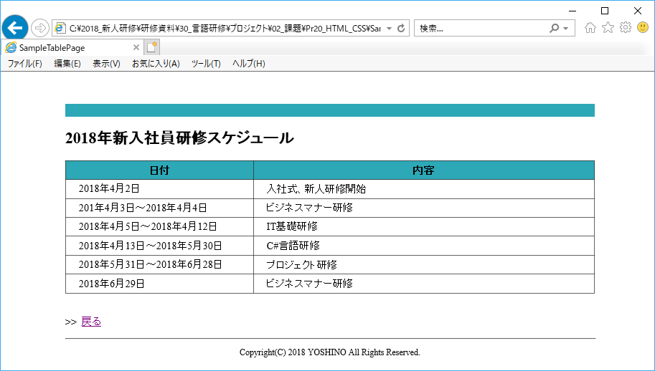

【タイトル】
タグ：title

【表】
タグ：table

【戻るリンク】
タグ：a

② | 自己紹介ページをつくりましょう。
 | SamplePage.htmlにリンクを作成して、遷移するようにしてください。
 | 画像、表は必ず使用すること。それ以外は自由とします。

